Planilha1
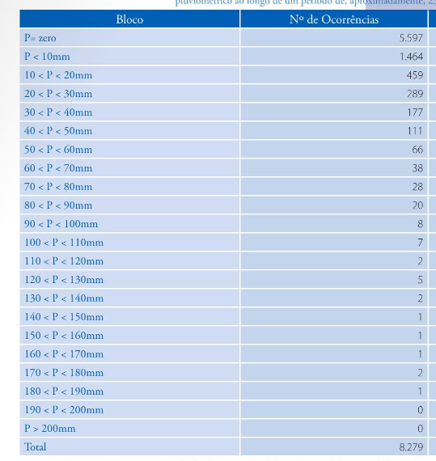
Bloco | Nº de Ocorrências | % Frequência | %Frequencia Acumulada
P = 0 | 5597 | 67.60% | 67.60%
P < 10mm | 1464 | 17.68% | 85.29%
10 < P < 20mm | 459 | 5.54% | 90.83%
20 < P < 30mm | 289 | 3.49% | 94.32%
30 < P < 40mm | 177 | 2.14% | 96.46%
40 < P < 50mm | 111 | 1.34% | 97.80%
50 < P < 60mm | 66 | 0.80% | 98.60%
60 < P < 70mm | 38 | 0.46% | 99.06%
70 < P < 80mm | 28 | 0.34% | 99.40%
80 < P < 90mm | 20 | 0.24% | 99.64%
90 < P < 100mm | 8 | 0.10% | 99.73%
100 < P < 110 mm | 7 | 0.08% | 99.82%
110 < P < 120mm | 2 | 0.02% | 99.84%
120 < P < 130 mm | 5 | 0.06% | 99.90%
130 < P < 140 mm | 2 | 0.02% | 99.93%
140 < P < 150 mm | 1 | 0.01% | 99.94%
150 < P < 160 mm | 1 | 0.01% | 99.95%
160 < P < 170 mm | 1 | 0.01% | 99.96%
170 < P < 180 mm | 2 | 0.02% | 99.99%
180 < P < 190 mm | 1 | 0.01% | 100.00%
190 < P < 200 mm | 0 | 0.00% | 100.00%
P > 200 mm | 0 | 0.00% | 100.00%
TOTAL | 8279 | 100% | 100%

 |  |  |  | Tempo (min) | I (mm.h -1 ) | P acum (mm) | P(mm)
 |  |  |  | 5 | 83.11 | 6.926 | 6.926
 |  |  |  | 10 | 67.56 | 11.260 | 4.334
 |  |  |  | 15 | 57.54 | 14.385 | 3.125
 |  |  |  | 20 | 50.45 | 16.817 | 2.432

Curva IDF-JP
a | 342.76 | Td | 2 | 5 | 10 | 25 | 50 | 100
b | 0.21 | 5 | 116.24742482 | 140.91289673 | 162.99228261 | 197.57611597 | 228.53395877 | 264.34252973
c | 3 | 10 | 87.293087683 | 105.8150051 | 122.39496608 | 148.36482823 | 171.61184372 | 198.50139185
d | 0.59 | 20 | 62.34290137 | 75.570868227 | 87.411930326 | 105.95906387 | 122.56159716 | 141.76555123
 |  | 30 | 50.382905475 | 61.073190802 | 70.642638154 | 85.631649825 | 99.049117521 | 114.56894386
TR | 2 | 40 | 43.098290531 | 52.242920412 | 60.428768733 | 73.250593391 | 84.728095839 | 98.003987302
 | 5 | 50 | 38.096376504 | 46.179696252 | 53.415508991 | 64.749254567 | 74.894697674 | 86.629811836
 | 10 | 60 | 34.402936123 | 41.702578726 | 48.236880051 | 58.471819981 | 67.633663263 | 78.231059131
 | 25 | 70 | 31.538856693 | 38.230796623 | 44.221110715 | 53.603981485 | 62.003091993 | 71.718243874
 | 50 | 80 | 29.238181569 | 35.441962405 | 40.995299129 | 49.693714606 | 57.480132499 | 66.486590071
 | 100 | 90 | 27.340187812 | 33.141250809 | 38.33409321 | 46.467851879 | 53.7488152 | 62.170619441
 |  | 100 | 25.741418223 | 31.203253005 | 36.09243405 | 43.750555679 | 50.605750794 | 58.535073981
 |  | 110 | 24.371942879 | 29.543201283 | 34.172271839 | 41.422971909 | 47.91346215 | 55.420935519
TD | 5 | 120 | 23.182614716 | 28.101520515 | 32.50469673 | 39.401569375 | 45.575329723 | 52.716445368
 | 10
 | 20
 | 30
 | 40
 | 50
 | 60
 | 70
 | 80
 | 90
 | 100
 | 110
 | 120

